Sheet1
型号 | 图片 | 京东价格 | 打印方式 | 用途 | 技术类型 | 喷头技术 | 自动双面打印 | 最大分辨率 | 打印速度 | 耗材类型 | 耗材价格 | 进纸方式 | 墨水打印量
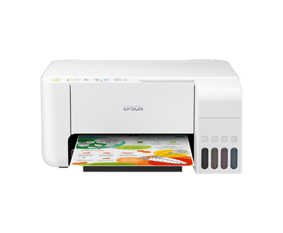 爱普生L3151 |  | ¥999.00 | 彩色喷墨 | 打印 复印 扫描 | 墨仓式 | 微压电 | 不支持 | 5760×1440dpi | 黑色 10页/分钟 彩色 5页/分钟 | 染料墨 | 彩色 60元/瓶 黑色 48元/瓶 | 后部进纸 | 黑色：4500页 彩色：7500页
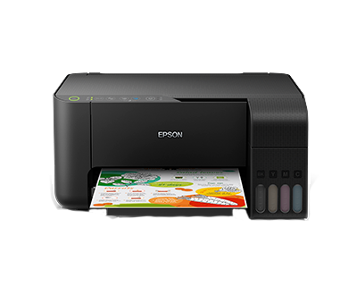 爱普生L3153 |  | ¥949.00 | 彩色喷墨 | 打印 复印 扫描 | 墨仓式 | 微压电 | 不支持 | 5760×1440dpi | 黑色 10页/分钟 彩色 5页/分钟 | 染料墨 | 彩色 60元/瓶 黑色 48元/瓶 | 后部进纸 | 黑色：4500页 彩色：7500页
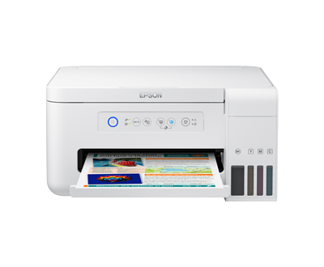 爱普生L4156 |  | ¥1,299.00 |  | 打印 复印 扫描 | 墨仓式 | 微压电 | 不支持 | 5760×1440dpi | 黑色 10页/分钟 彩色 5页/分钟 | 黑色为颜料墨（防水） 彩色为染料墨 | 彩色 79元/瓶 黑色 49元/瓶 | 后部进纸 | 黑色：7500页 彩色：6000页
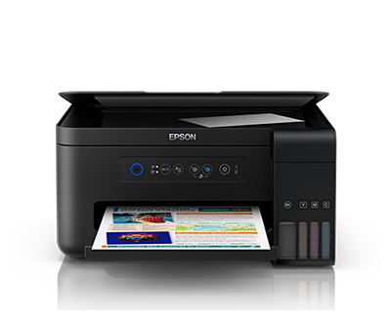 爱普生L4158 |  | ¥1,299.00 | 彩色喷墨 | 打印 复印 扫描 | 墨仓式 | 微压电 | 不支持 | 5760×1440dpi | 黑色 10页/分钟 彩色 5页/分钟 | 黑色为颜料墨（防水） 彩色为染料墨 | 彩色 79元/瓶 黑色 49元/瓶 | 后部进纸 | 黑色：7500页 彩色：6000页
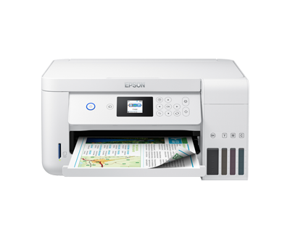 爱普生L4166 |  | ¥1,549.00 | 彩色喷墨 | 打印 复印 扫描 | 墨仓式 | 微压电 | 支持 | 5760×1440dpi | 黑色 10页/分钟 彩色 5页/分钟 | 黑色为颜料墨（防水） 彩色为染料墨 | 彩色 79元/瓶 黑色 49元/瓶 | 后部进纸 | 黑色：7500页 彩色：6000页
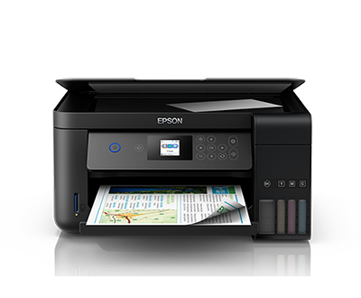 爱普生L4168 |  | ¥1,549.00 | 彩色喷墨 | 打印 复印 扫描 | 墨仓式 | 微压电 | 支持 | 5760×1440dpi | 黑色 10页/分钟 彩色 5页/分钟 | 黑色为颜料墨（防水） 彩色为染料墨 | 彩色 79元/瓶 黑色 49元/瓶 | 后部进纸 | 黑色：7500页 彩色：6000页
惠普518 | 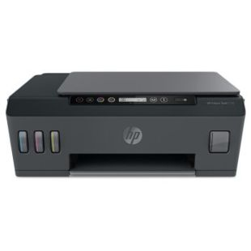 | ¥899.00 | 彩色喷墨 | 打印 复印 扫描 | 墨仓式 | 热发泡 | 不支持 | 4800 x 1200 dpi | 黑色 10页/分钟 彩色 5页/分钟 | 黑色为颜料墨（防水）？ 彩色为染料墨 | 打印头：89元/个 黑色：62元/瓶 彩色：62元/瓶 | 后部进纸 | 黑色：6000页 彩色：8000页
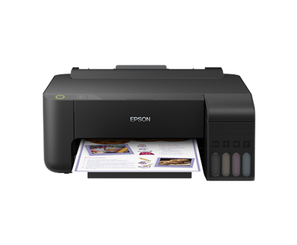 爱普生L1119 |  | ¥899.00 | 彩色喷墨 | 打印 复印 扫描 | 墨仓式 | 微压电 | 不支持 | 5760×1440dpi | 黑色 10页/分钟 彩色 5页/分钟 | 染料墨 | 彩色 60元/瓶 黑色 48元/瓶 | 后部进纸 | 黑色：4500页 彩色：7500页

